HTask_05
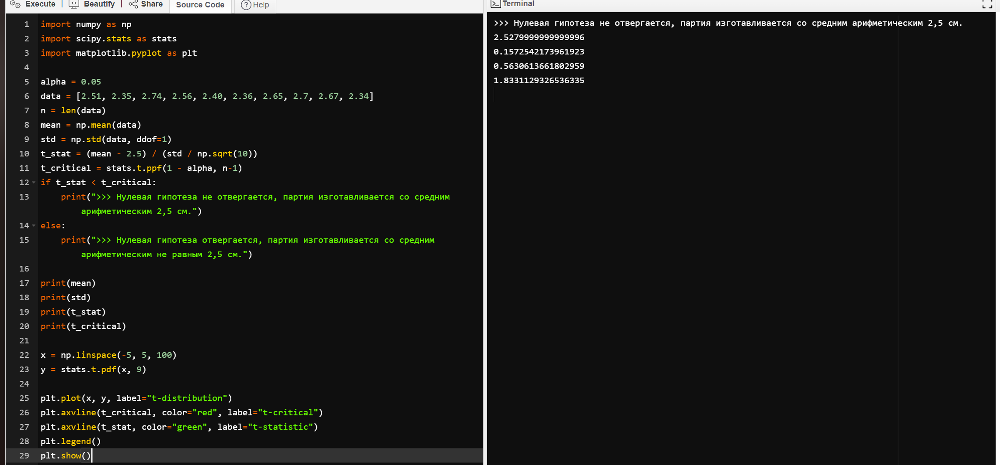
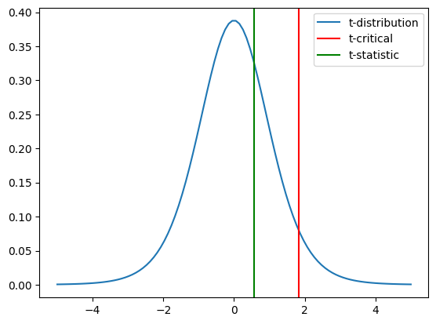
import numpy as np
import scipy.stats as stats
import matplotlib.pyplot as plt

alpha = 0.05
data = [2.51, 2.35, 2.74, 2.56, 2.40, 2.36, 2.65, 2.7, 2.67, 2.34]
n = len(data)
mean = np.mean(data)
std = np.std(data, ddof=1)
t_stat = (mean - 2.5) / (std / np.sqrt(10))
t_critical = stats.t.ppf(1 - alpha, n-1)
if t_stat < t_critical:
print(">>> Нулевая гипотеза не отвергается, партия изготавливается со средним арифметическим 2,5 см.")
else:
print(">>> Нулевая гипотеза отвергается, партия изготавливается со средним арифметическим не равным 2,5 см.")

print(mean)
print(std)
print(t_stat)
print(t_critical)

x = np.linspace(-5, 5, 100)
y = stats.t.pdf(x, 9)

plt.plot(x, y, label="t-distribution")
plt.axvline(t_critical, color="red", label="t-critical")
plt.axvline(t_stat, color="green", label="t-statistic")
plt.legend()
plt.show()

